Planilha1
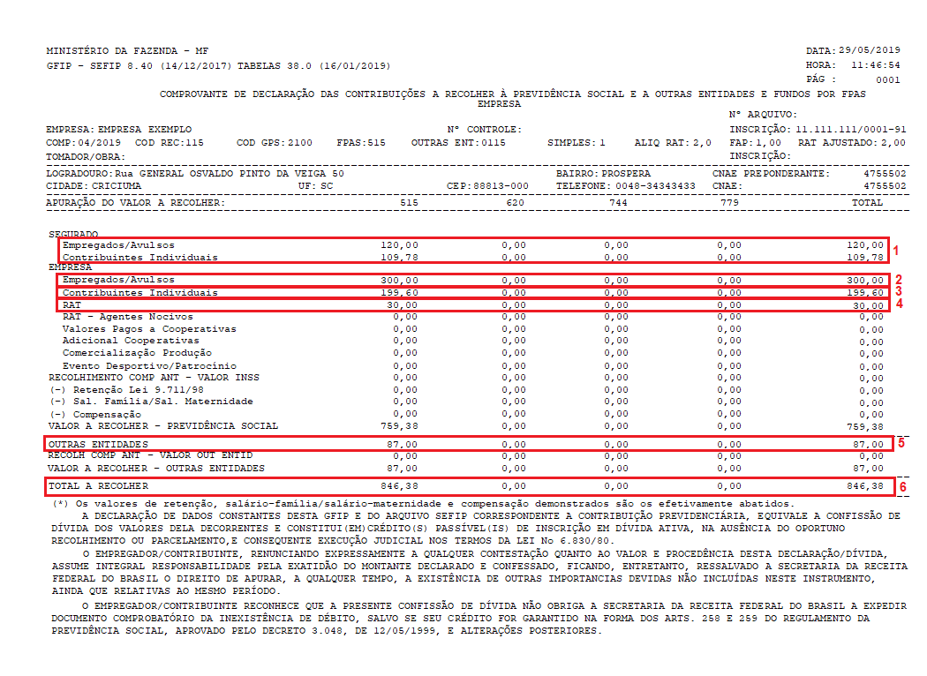
Planilha de apoio para a emissao manual das GPS de 03 a 10/2020 - Vide Total Resumo da GFIP abaixo
 | INSS | INSS | INSS | INSS | INSS | GPS | Terceiros | Base de | SESC | SENAC | Terceiros | GPS
Comp | Segurado | Segurado | Patronal | Patronal | INSS RAT | Campo 6 | GFIP | Calculo | 1.00% | 1.50% | Reducao | Campo 9 | Vcto
Mar-20 | R$120.00 | R$109.78 | R$- | R$- | R$- | R$229.78 | R$87.00 | R$1,500.00 | R$15.00 | R$22.50 | R$- | R$87.00 | 2020-04-20
Apr-20 | R$120.00 | R$109.78 | R$- | R$- | R$- | R$229.78 | R$87.00 | R$1,500.00 | R$15.00 | R$22.50 | R$18.75 | R$68.25 | 2020-05-20
May-20 | R$120.00 | R$109.78 | R$300.00 | R$199.60 | R$30.00 | R$759.38 | R$87.00 | R$1,500.00 | R$15.00 | R$22.50 | R$18.75 | R$68.25 | 2020-06-20
Jun-20 | R$120.00 | R$109.78 | R$300.00 | R$199.60 | R$30.00 | R$759.38 | R$87.00 | R$1,500.00 | R$15.00 | R$22.50 | R$18.75 | R$68.25 | 2020-07-20
Jul-20 | R$120.00 | R$109.78 | R$300.00 | R$199.60 | R$30.00 | R$759.38 | R$87.00 | R$1,500.00 | R$15.00 | R$22.50 | R$- | R$87.00 | 2020-08-20
Aug-20 | R$120.00 | R$109.78 | R$300.00 | R$199.60 | R$30.00 | R$759.38 | R$87.00 | R$1,500.00 | R$15.00 | R$22.50 | R$- | R$87.00 | 2020-09-20
Mar-20 | R$- | R$- | R$300.00 | R$199.60 | R$30.00 | R$529.60 | R$- | R$- | R$- | R$- | R$- | R$- | 2020-08-20
Sep-20 | R$120.00 | R$109.78 | R$300.00 | R$199.60 | R$30.00 | R$759.38 | R$87.00 | R$1,500.00 | R$15.00 | R$22.50 | R$- | R$87.00 | 2020-10-20
Oct-20 | R$120.00 | R$109.78 | R$300.00 | R$199.60 | R$30.00 | R$759.38 | R$87.00 | R$1,500.00 | R$15.00 | R$22.50 | R$- | R$87.00 | 2020-11-20
Apr-20 | R$- | R$- | R$300.00 | R$199.60 | R$30.00 | R$529.60 | R$- | R$- | R$- | R$- | R$- | R$- | 2020-10-20

GPS - Preenchimento
Comp | Campo 6 | Campo 9 | Total | Vcto
Mar-20 | R$229.78 | R$87.00 | R$316.78 | 2020-04-20
Apr-20 | R$229.78 | R$68.25 | R$298.03 | 2020-05-20
May-20 | R$759.38 | R$68.25 | R$827.63 | 2020-06-20
Jun-20 | R$759.38 | R$68.25 | R$827.63 | 2020-07-20
Jul-20 | R$759.38 | R$87.00 | R$846.38 | 2020-08-20
Aug-20 | R$759.38 | R$87.00 | R$846.38 | 2020-09-20
Mar-20 | R$529.60 | R$- | R$529.60 | 2020-08-20
Sep-20 | R$759.38 | R$87.00 | R$846.38 | 2020-10-20
Oct-20 | R$759.38 | R$87.00 | R$846.38 | 2020-11-20
Apr-20 | R$529.60 | R$- | R$529.60 | 2020-10-20

